Materyal-metod
KİT ADI | TÜR | MARKA | CAT. NO | Yöntem | Kullanılan Cihaz
TTL(Total Thıol) | Universal | REL ASSAY | RL0185 | Kolorimetrik | MINDRAY BS-400
NTL(Natıve Thıol) | Universal | REL ASSAY | RL0185 | Kolorimetrik | MINDRAY BS-400
TAS(Total Antioxidant Status) | Universal | REL ASSAY | RL0017 | Kolorimetrik | MINDRAY-BS400
TOS(Total Oxidant Status) | Universal | REL ASSAY | RL0024 | Kolorimetrik | MINDRAY-BS400

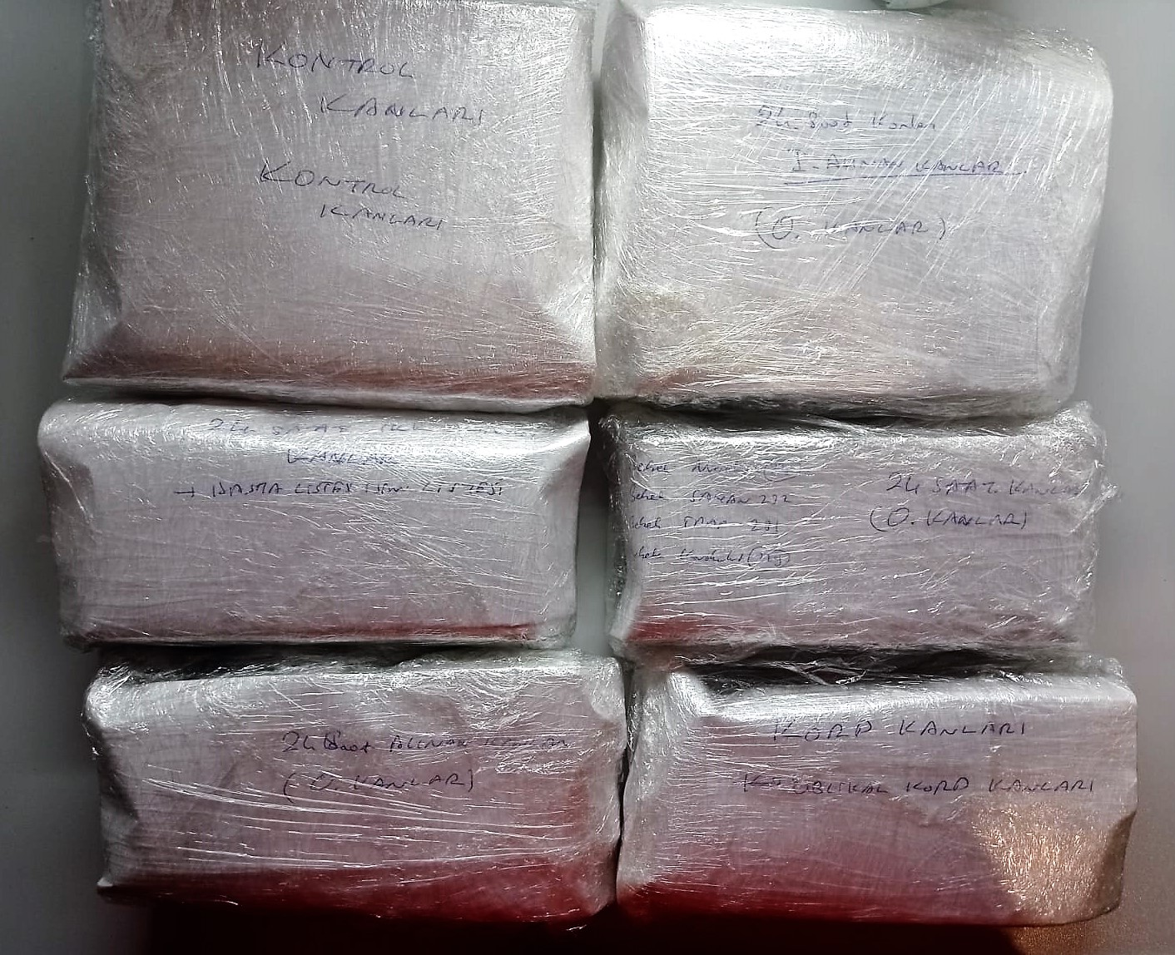
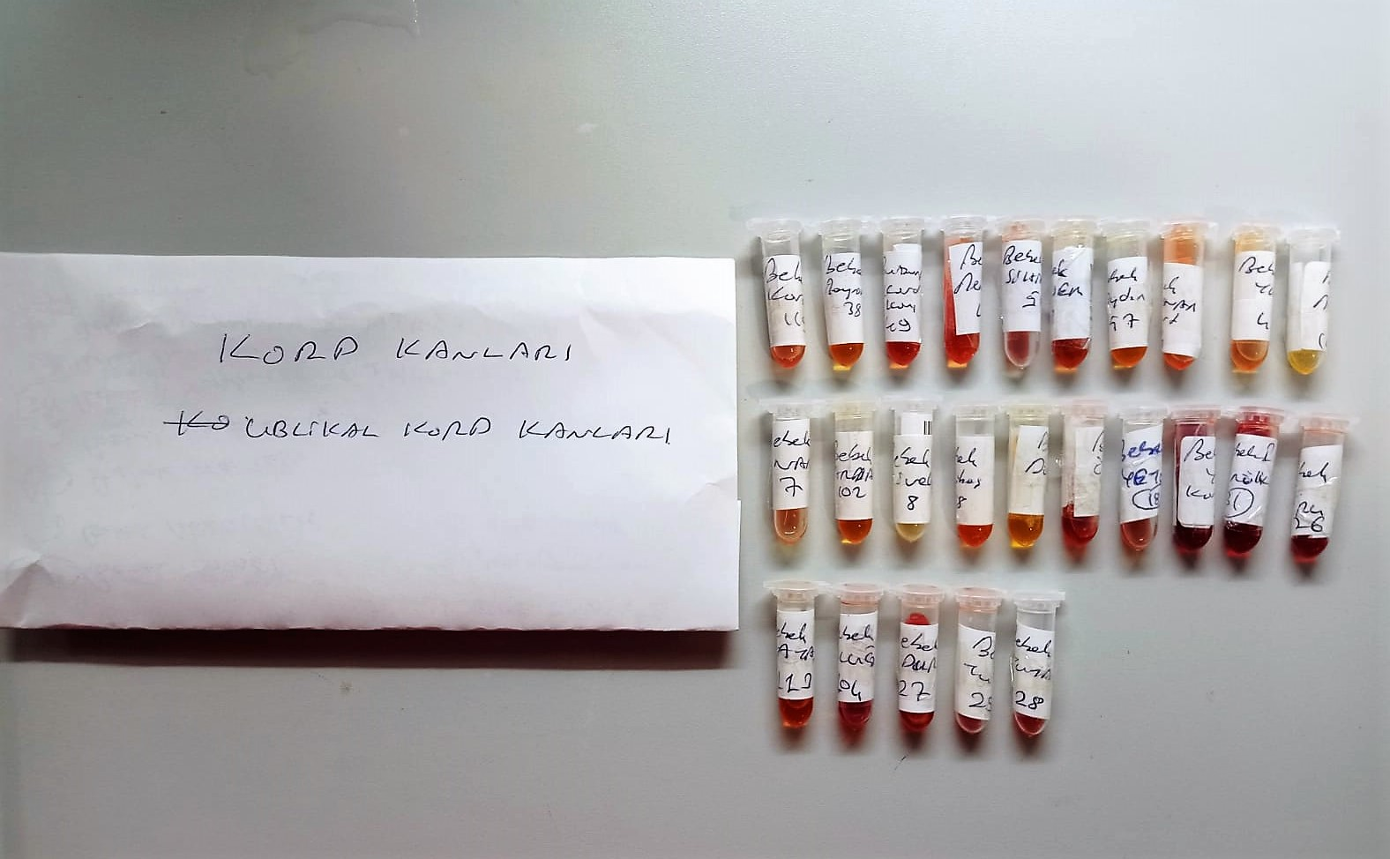

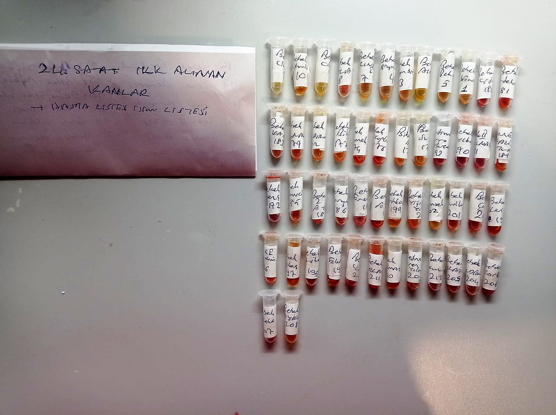
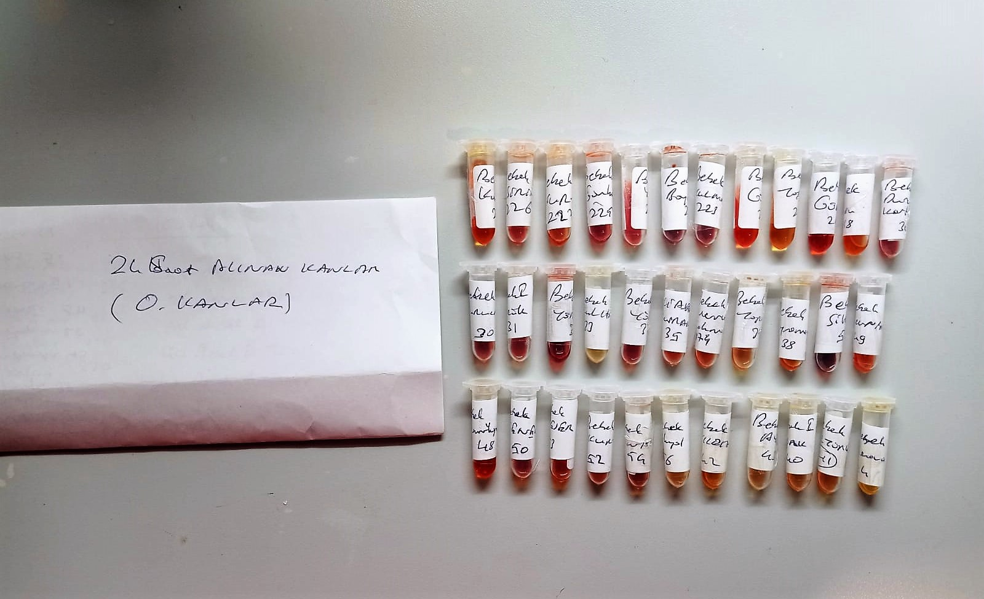

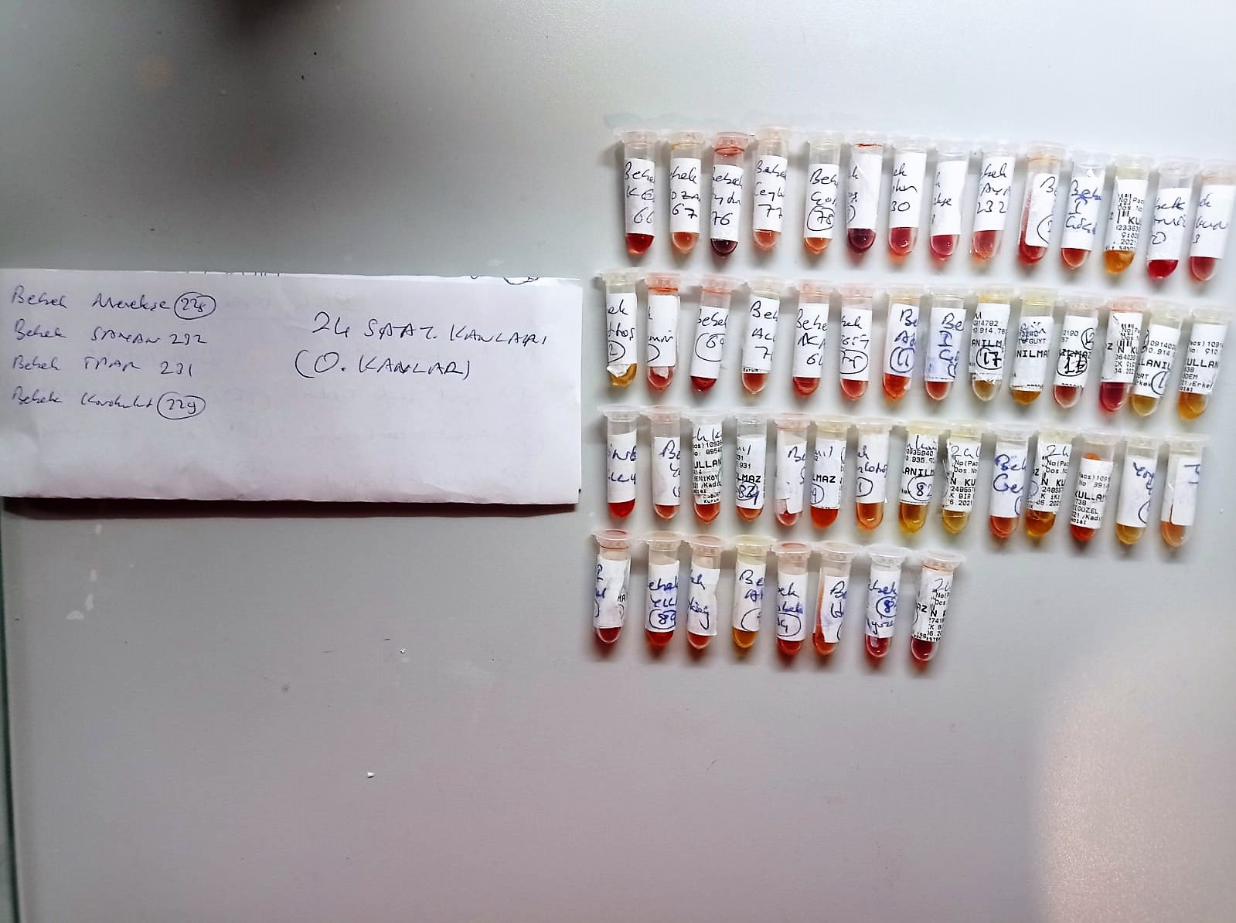
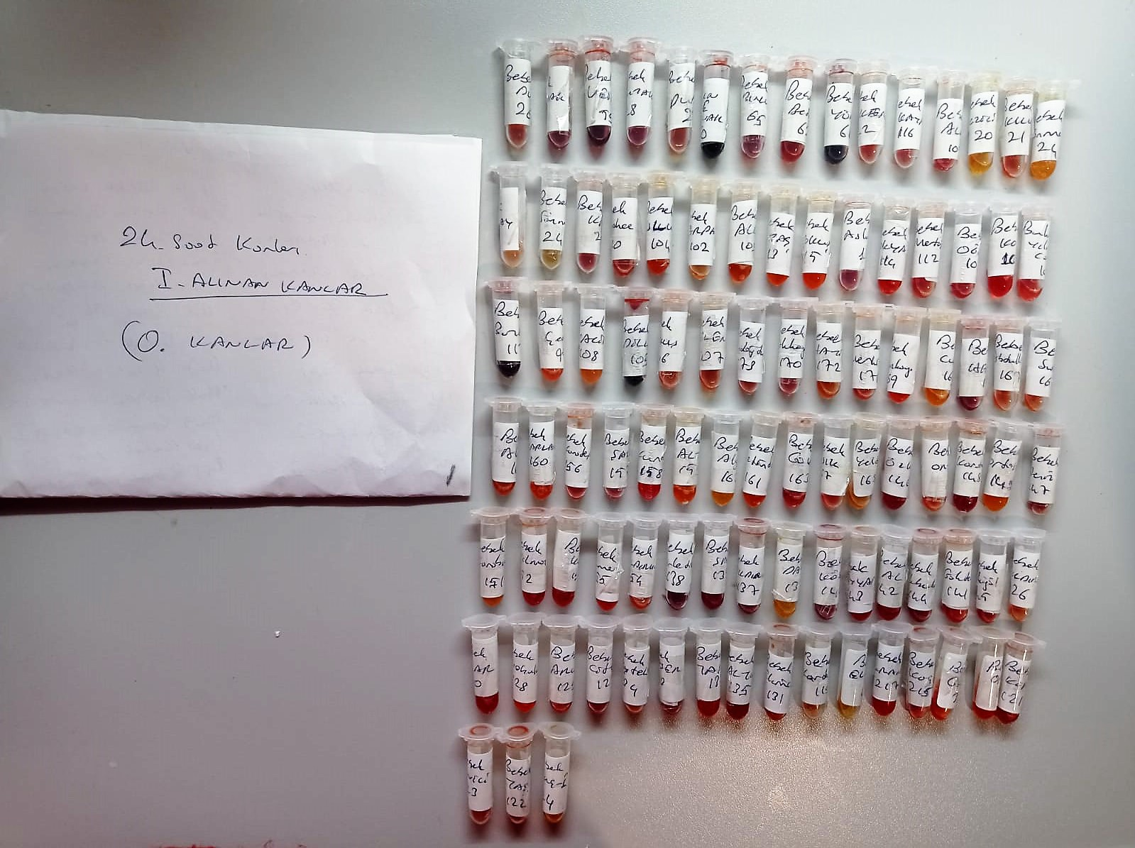

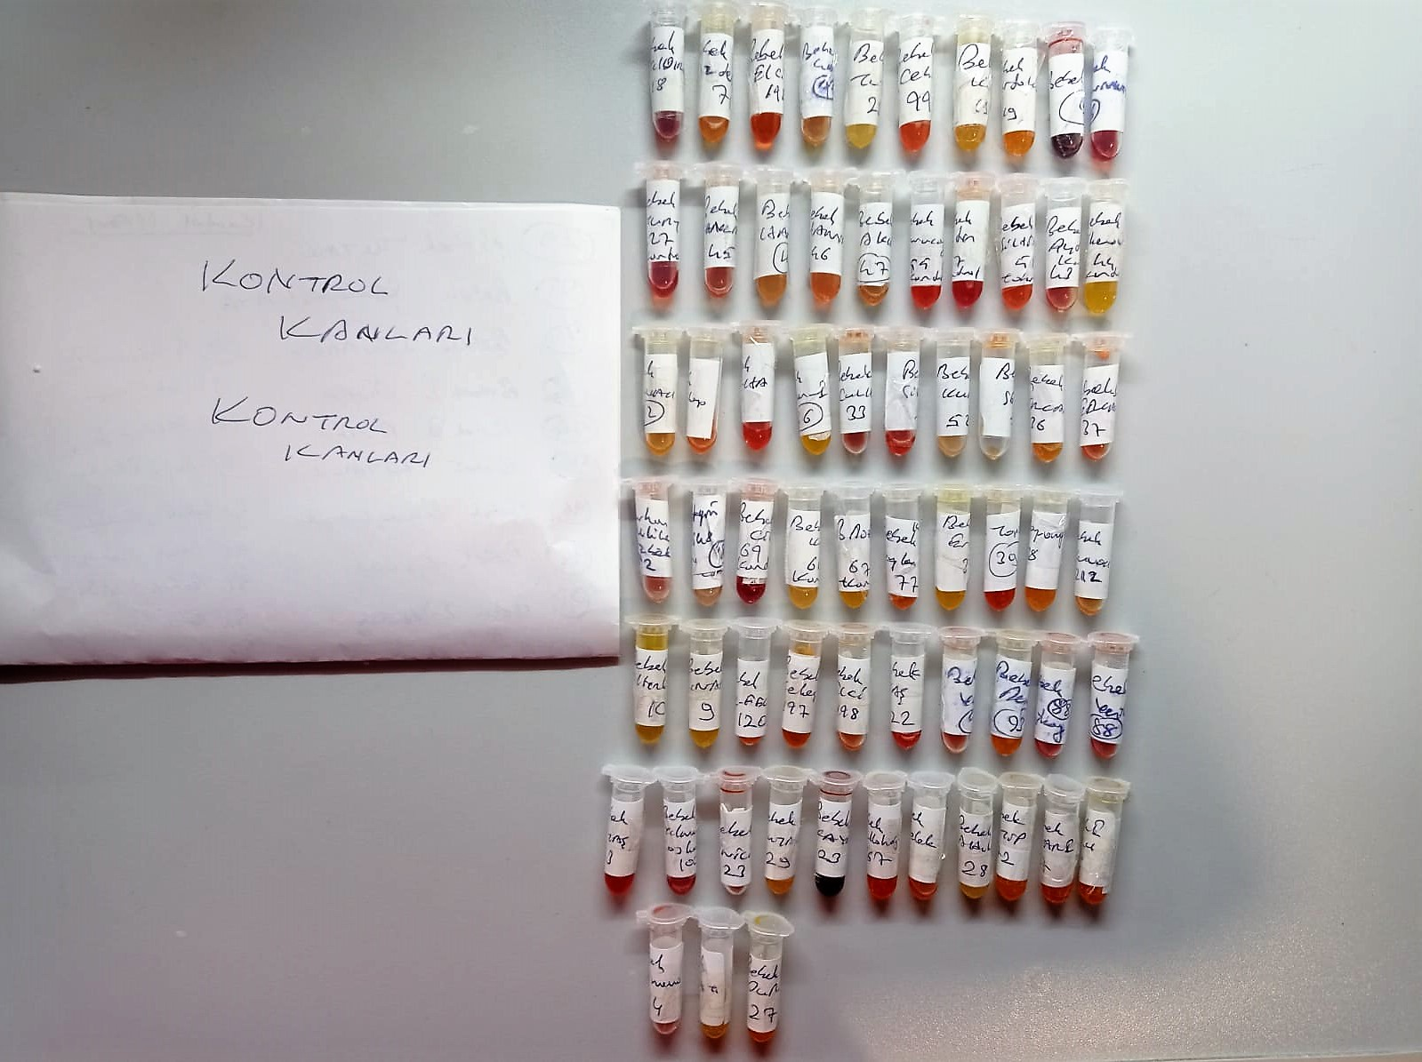

**Yukarıdaki numunelerin içinden görece iyi durumda olanlar seçilip çalışıldı.Seçilen numunelerin fotoğrafları aşağıdadır.
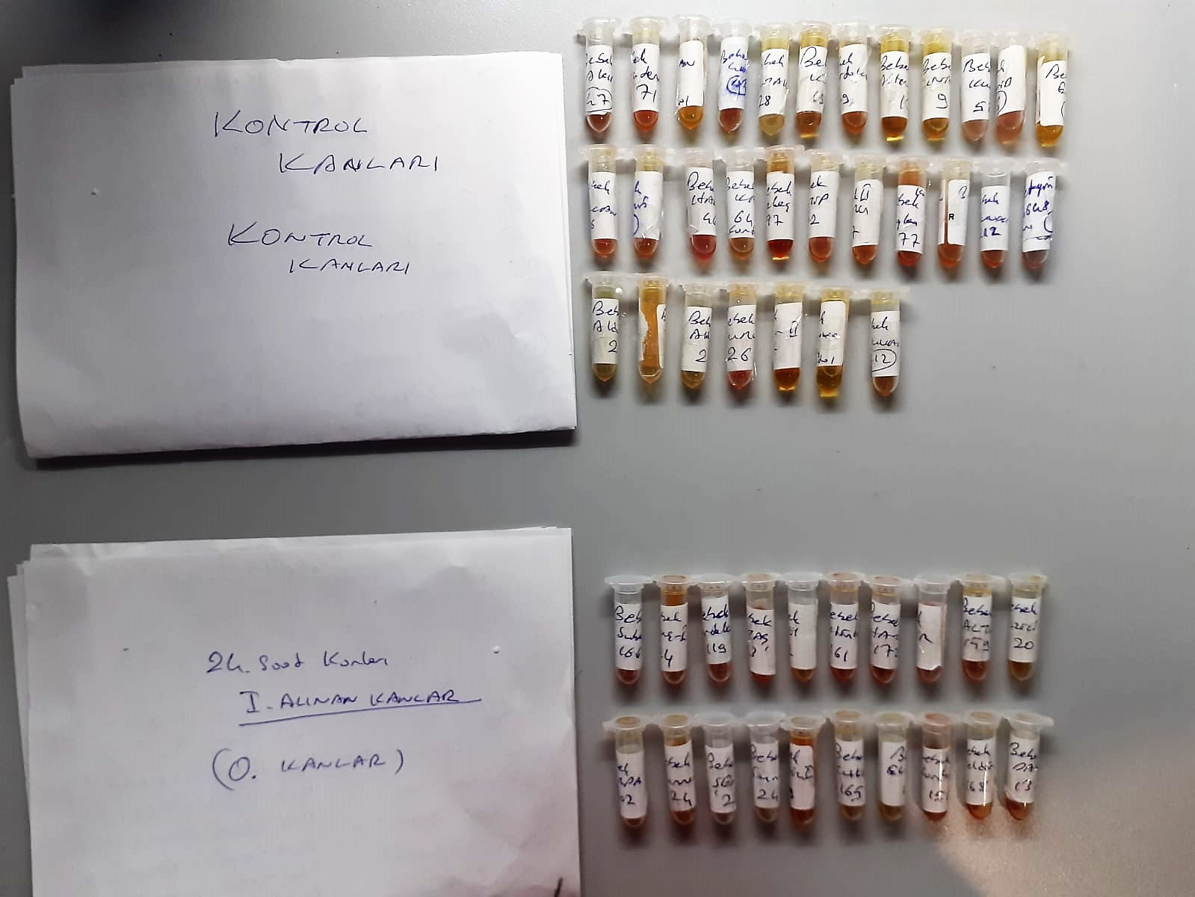
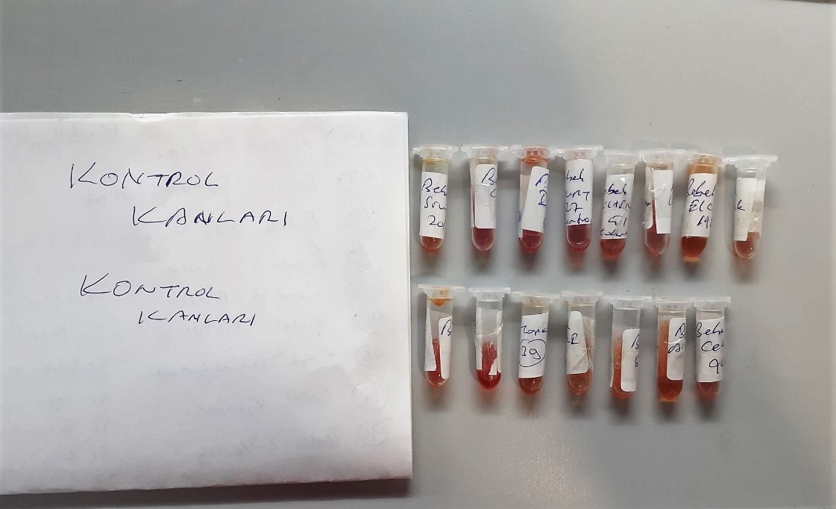

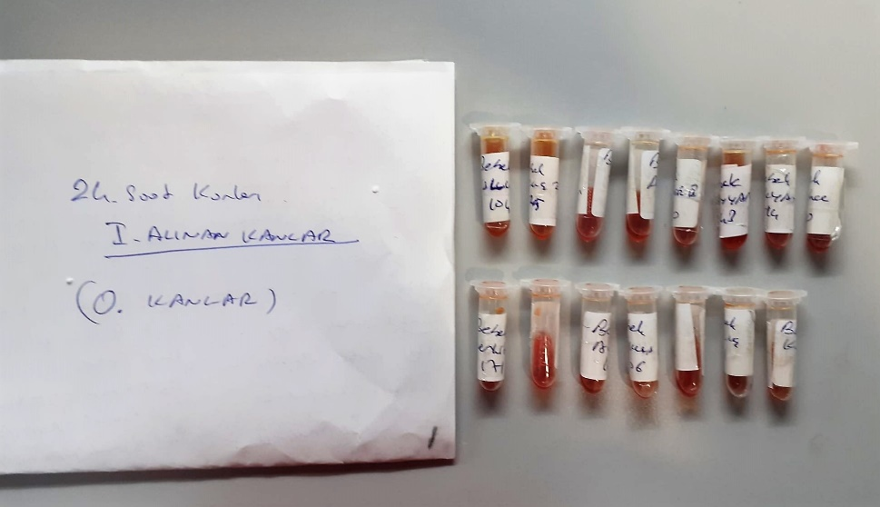

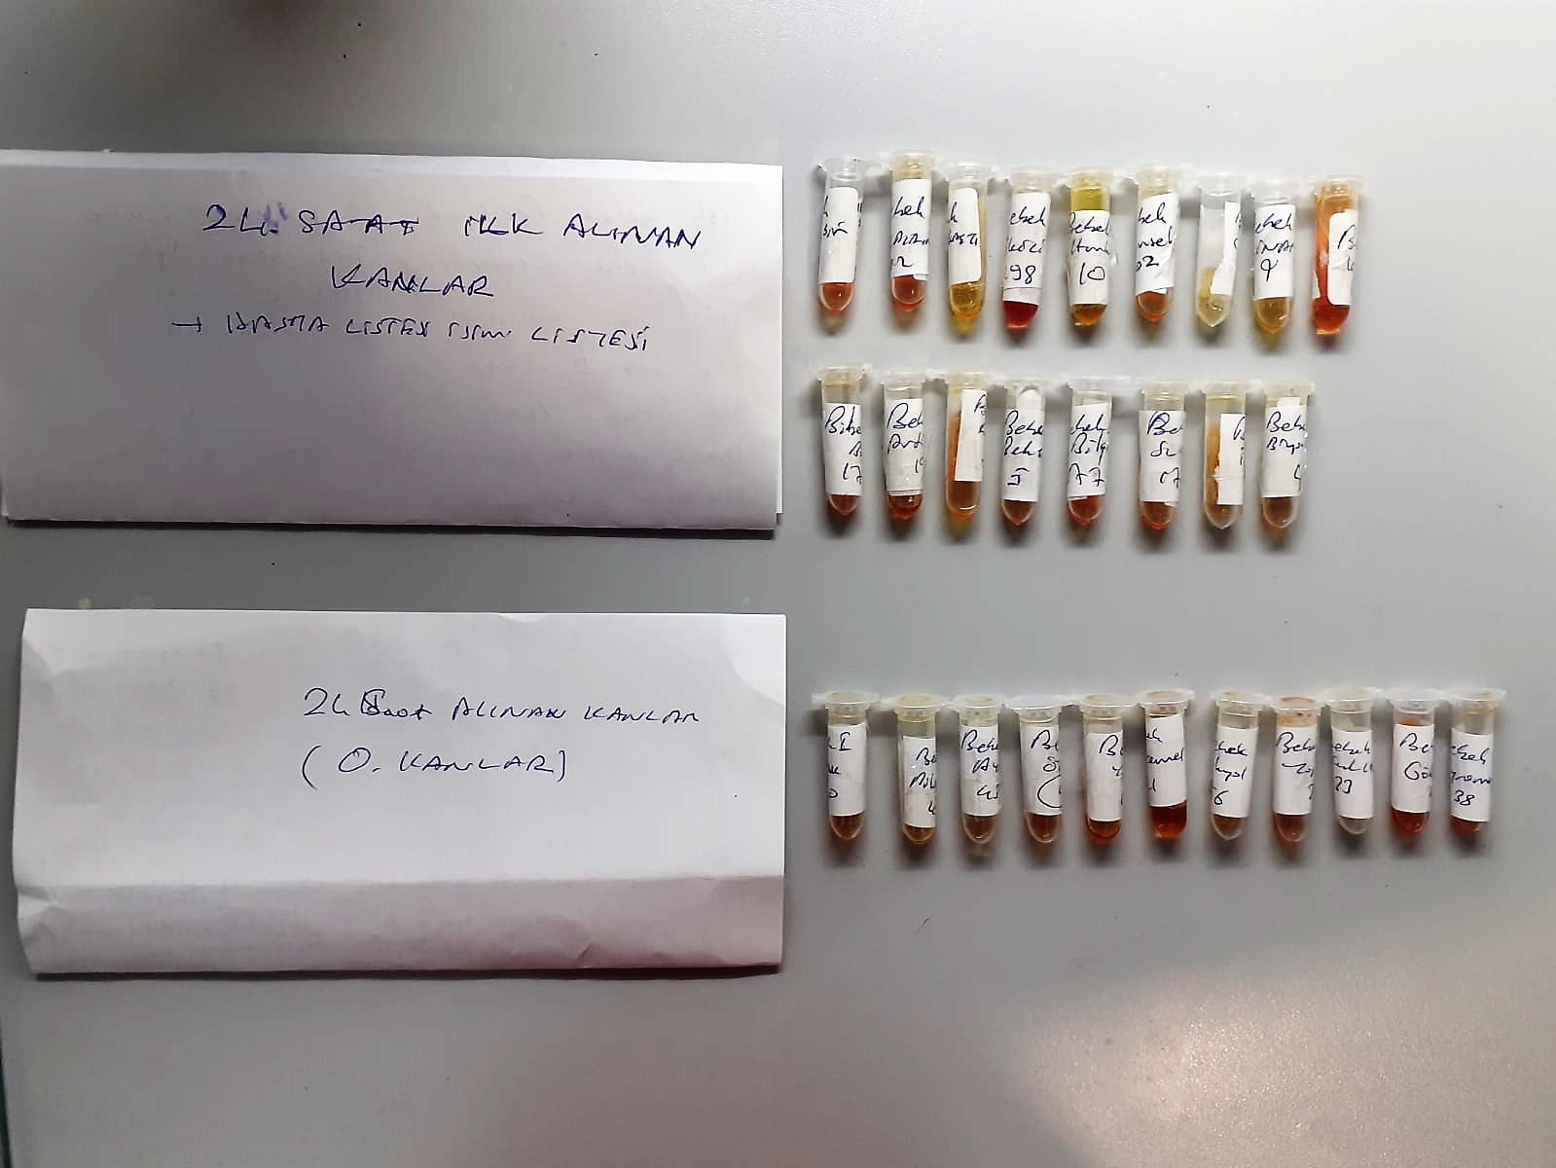
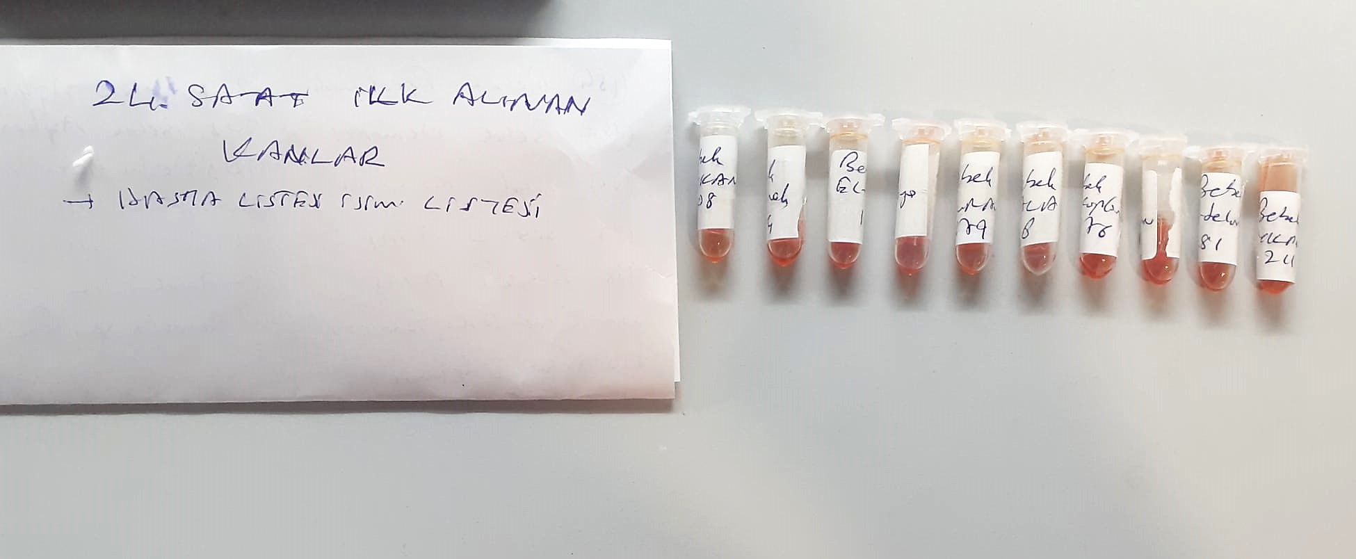

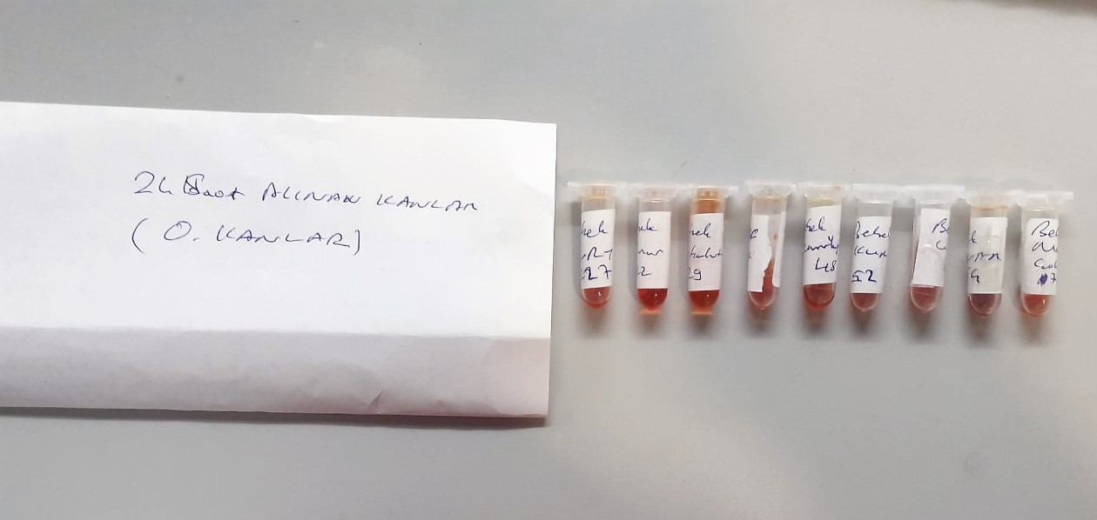

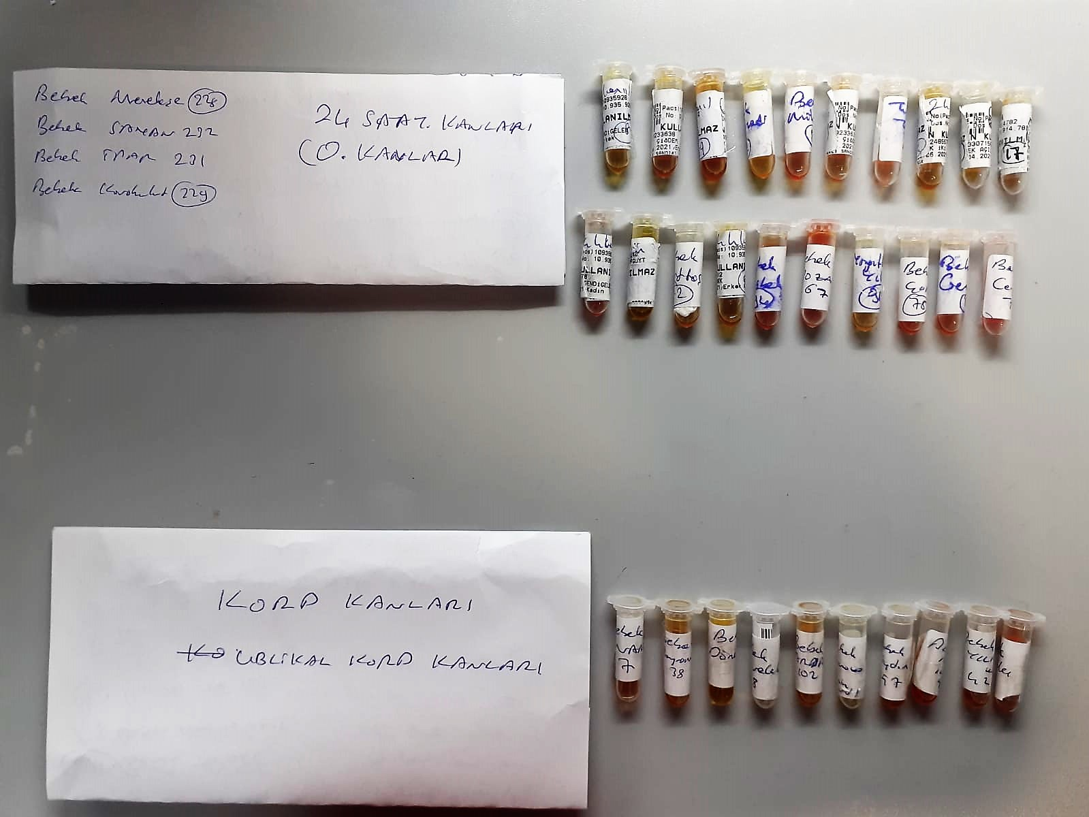
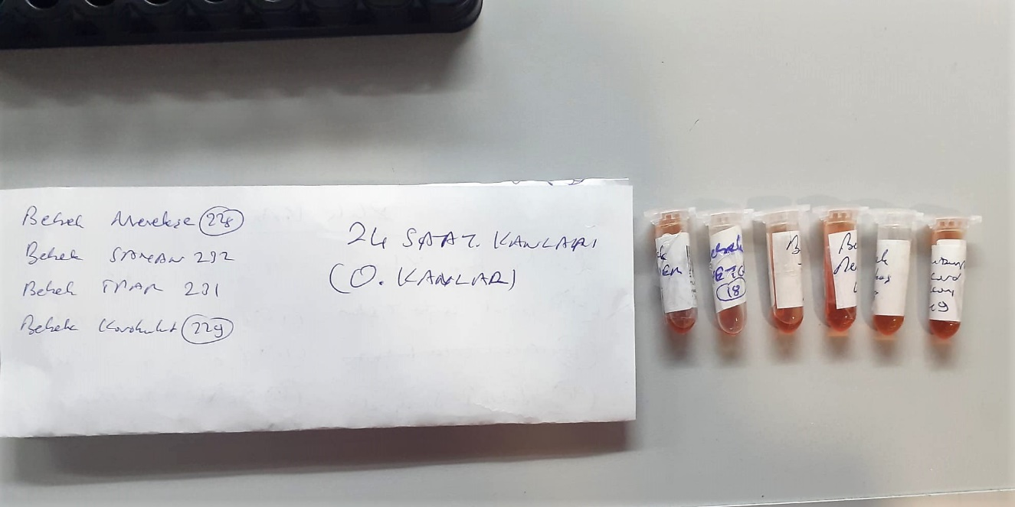

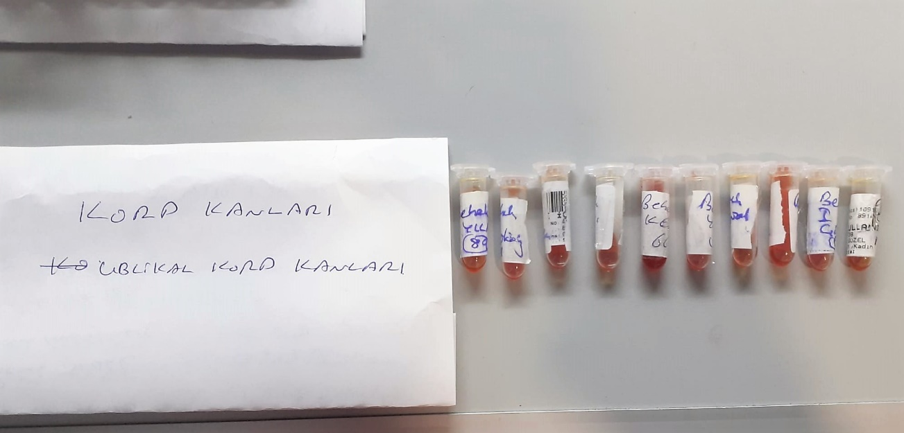

Thiol/Disulfide Homeostasis (µmol/L)
Tests were measured using a novel automatic and spectrophotometric method developed by Erel and Neselioglu*
which is avaliable commercially (Rel Assay Diagnostics, Turkey) In this method, dynamic and reducible disulfide bonds
in the samples were reduced to free functional thiol groups by using sodium borohydride. In order to prevent the reduction
of unused reduced sodium borohydride to dithionite-2 nitrobenzoic (DTNB), NaBH4 was removed with formaldehyde. Native thiol (NT) and total thiol (TT)
levels were determined after reaction with DTNB and their levels were measured ultimately. Half of the difference of the result obtained
by the subtraction of native thiol amount from total thiol content indicated the disulfide (DS) level.
(Relassay, Turkey)

TOTAL OXIDANT STATUS (TOS) (µmol/L)
TOS levels were measured using commercially available kits (Relassay, Turkey. In the new
method, oxidants present in the sample oxidized the ferrous ion-o-dianisidine complex to
ferric ion. The oxidation reaction was enhanced by glycerol molecules abundantly present in
the reaction medium. The ferric ion produced a colored complex with xylenol orange in an
acidic medium. The color intensity, which could be measured spectrophotometrically, was
related to the total amount of oxidant molecules present in the sample. The assay was
calibrated with hydrogen peroxide and the results were expressed in terms of
micromolar hydrogen peroxide equivalent per liter (μmol H2O2 equivalent/L). ( Erel O. A
new automated colorimetric method for measuringtotal oxidant status. Clin Biochem
2005;38:1103-11. ).
(Relassay,Turkey)

TOTAL ANTIOXDANT STATUS (TAS) (mmol/L)
TAS levels were measured using commercially available kits (Relassay, Turkey). The novel
automated method is based on the bleaching of characteristic color of a more stable ABTS
(2,2 ′ - Azino-bis(3-ethylbenzothiazoline-6-sulfonic acid)) radical cation by antioxidants. The
assay has excellent precision values, which are lower than 3%. The results were expressed as
mmol Trolox equivalent/L (Erel O. A novel automated direct measurement method for total
antioxidant capacity using a new generation, more stable ABTS radicalcation. Clin Biochem
2004;37:277-85.)
(Relassay,Turkey)

OXIDATIVE STRESS INDEX (OSI)
The ratio of TOS to TAS was accepted as the oxidative stress index (OSI). For calculation, the
resulting unit of TAS was converted to μmol/L, and the OSI value was calculated according to
the following Formula : OSI (arbitrary unit) =
TOS (μmol H2O2 equivalent/L) / TAC (μmol Trolox equivalent/L). (1-3).
1. Yumru M, Savas HA, Kalenderoglu A, Bulut M, Celik H, Erel O. Oxidative imbalance in
bipolar disorder subtypes: a comparative study. Prog Neuropsychopharmacol Biol Psychiatry.
2009 Aug 31;33(6):1070-4.
2. Kosecik M, Erel O, Sevinc E, Selek S. Increased oxidative stress in children exposed to
passive smoking. Int J Cardiol 2005;100:61–4.
3. (Harma M, Harma M, Erel O (2003) Increased oxidative stress in patients with
hydatidiform mole. Swiss Med Wkly 133:563-536).

